THTT
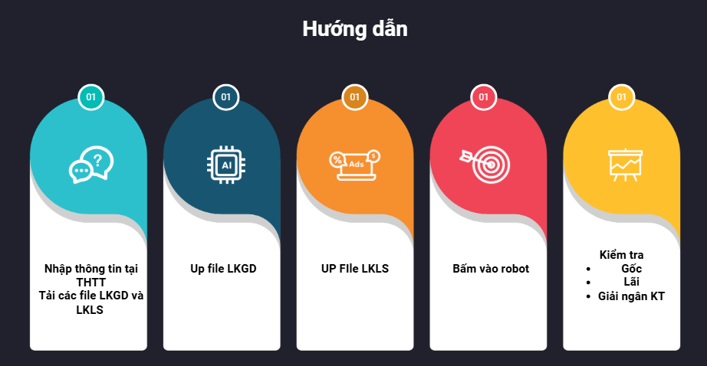
Ngày quá hạn | Ngày cần tính | Người lập bảng



BAOTG10

BAO
TG10

LKGD
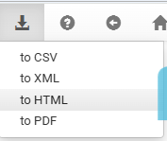

LKLS
